Sheet1
5 Produk handphone terbaik

 | 1. Input nilai kriteria |  |  |  | 2. Penilaian responden terhadap 5 produk handphone |  |  |  |  |  | 5. Menghitung nilai Qi dari normalisasi dan bobot WASPAS
 | No | Nama kriteria | Nilai Bobot (Wj) | Kriteria | Alternatif | Nama Kriteria
 | 1 | Harga (C1) | 0.45 | Cost |  | C1 | C2 | C3 | C4 | C5 | Alternatif | Nilai Qi | Rangking
 | 2 | Kamera (C2) | 0.25 | Benefit | HP1 | 70 | 80 | 90 | 70 | 90 | HP1 | 2.9716028828 | 1
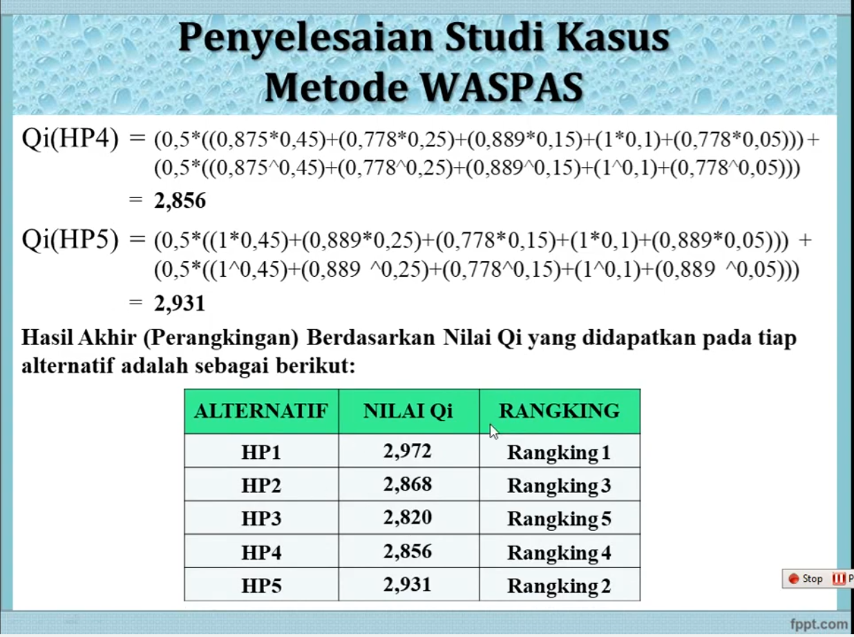
 | 3 | Memori (C3) | 0.15 | Benefit | HP2 | 90 | 90 | 80 | 70 | 70 | HP2 | 2.867645883 | 3
 | 4 | Berat (C4) | 0.10 | Cost | HP3 | 90 | 80 | 70 | 80 | 90 | HP3 | 2.8200907634 | 5
 | 5 | Keunikan (C5) | 0.05 | Benefit | HP4 | 80 | 70 | 80 | 70 | 70 | HP4 | 2.85560114 | 4
 | Keterangan |  |  |  | HP5 | 70 | 80 | 70 | 70 | 80 | HP5 | 2.9307247805 | 2
 |  | Min = Cost |  |  | Optimum | Min | Max | Max | Min | Max
 |  | Max = Benefit |  |  | Max/Min | 70 | 90 | 90 | 70 | 90
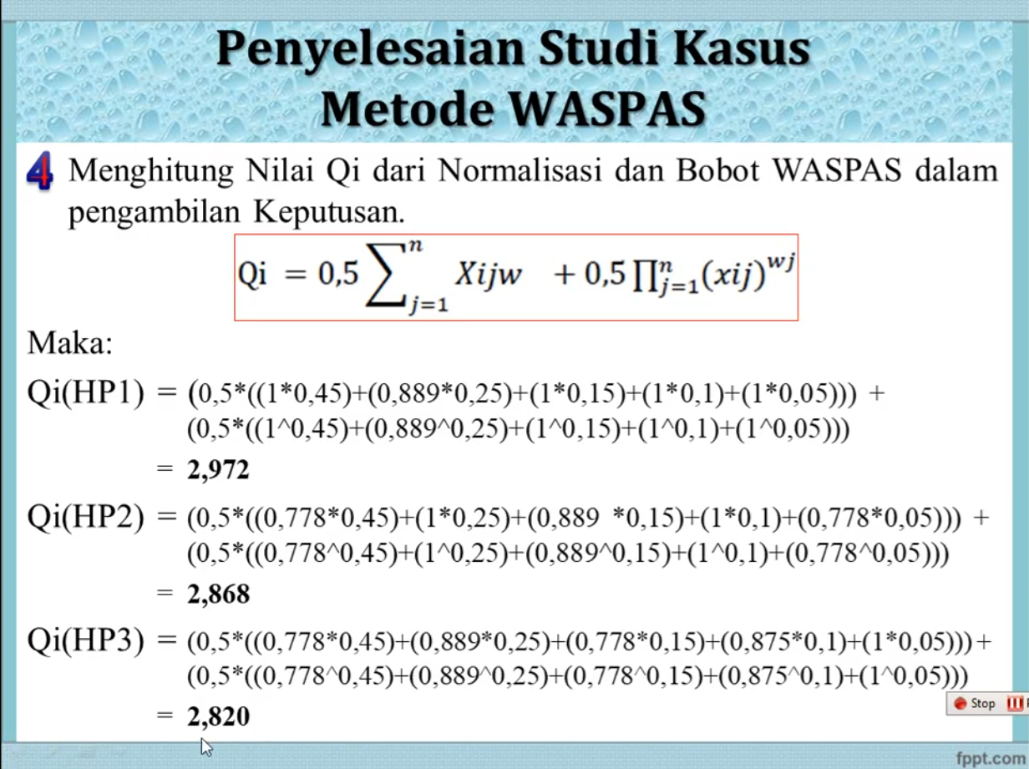
 |  |  |  |  | Weight | 0.45 | 0.25 | 0.15 | 0.10 | 0.05
 |  |  |  |  |  | 400 | 400 | 390 | 360 | 400
 |  |  |  |  | 3. Membuat matriks Keputusan
 |  |  |  |  | X = | C1 | C2 | C3 | C4 | C5
 |  |  |  |  |  | 70 | 80 | 90 | 70 | 90
 |  |  |  |  |  | 90 | 90 | 80 | 70 | 70
 |  |  |  |  |  | 90 | 80 | 70 | 80 | 90
 |  |  |  |  |  | 80 | 70 | 80 | 70 | 70
 |  |  |  |  |  | 70 | 80 | 70 | 70 | 80

 |  |  |  |  | 4. Normalisasi matriks
 |  |  |  |  | X = | C1 | C2 | C3 | C4 | C5
 |  |  |  |  |  | 1.000 | 0.889 | 1.000 | 1.000 | 1.000
 |  |  |  |  |  | 0.778 | 1.000 | 0.889 | 1.000 | 0.778
 |  |  |  |  |  | 0.778 | 0.889 | 0.778 | 0.875 | 1.000
 |  |  |  |  |  | 0.875 | 0.778 | 0.889 | 1.000 | 0.778
 |  |  |  |  |  | 1.000 | 0.889 | 0.778 | 1.000 | 0.889

Sheet1 (2)
5 Produk handphone terbaik

 | 1. Input nilai kriteria |  |  |  | 2. Penilaian responden terhadap 5 produk handphone
 | No | Nama kriteria | Nilai Bobot (Wj) | Kriteria | Alternatif | Nama Kriteria
 | 1 | Harga (C1) | 0.45 | Cost |  | C1 | C2 | C3 | C4 | C5
 | 2 | Kamera (C2) | 0.25 | Benefit | HP1 | 70 | 80 | 90 | 70 | 90
 | 3 | Memori (C3) | 0.15 | Benefit | HP2 | 90 | 90 | 80 | 70 | 70
 | 4 | Berat (C4) | 0.10 | Cost | HP3 | 90 | 80 | 70 | 80 | 90
 | 5 | Keunikan (C5) | 0.05 | Benefit | HP4 | 80 | 70 | 80 | 70 | 70
 | Keterangan |  |  |  | HP5 | 70 | 80 | 70 | 70 | 80
 |  | Min = Cost |  |  | Optimum | Min | Max | Max | Min | Max
 |  | Max = Benefit

 |  |  |  |  | 3. Membuat matriks Keputusan
 |  |  |  |  | Xjj = | 70 | 80 | 90 | 70 | 90
 |  |  |  |  |  | 90 | 90 | 80 | 70 | 70
 |  |  |  |  |  | 90 | 80 | 70 | 80 | 90
 |  |  |  |  |  | 80 | 70 | 80 | 70 | 70
 |  |  |  |  |  | 70 | 80 | 70 | 70 | 80

$${X∗}_{ij}=\frac{x_{ij}}{\sqrt{\left\lfloor \sum_{j=1}^{m}{x^{2}}\right\rfloor }}$$
 |  |  |  |  | 4. Normalisasi Matriks
 |  |  |  |  | Xjj = | 0.38888888889 | 0.44582257006 | 0.51365713098 | 0.43412157106 | 0.5
 |  |  |  |  |  | 0.5 | 0.50155039132 | 0.45658411643 | 0.43412157106 | 0.38888888889
 |  |  |  |  |  | 0.5 | 0.44582257006 | 0.39951110187 | 0.49613893836 | 0.5
 |  |  |  |  |  | 0.44444444444 | 0.3900947488 | 0.45658411643 | 0.43412157106 | 0.38888888889
 |  |  |  |  |  | 0.38888888889 | 0.44582257006 | 0.39951110187 | 0.43412157106 | 0.44444444444

 |  |  |  |  | 5. Optimasi nilai atribut (Matriks normalisasi dikali dengan bobot)
 |  |  |  |  | Xjj = | 0.175 | 0.11145564252 | 0.08 | 0.043412157106 | 0.025
 |  |  |  |  |  | 0.225 | 0.12538759783 | 0.07 | 0.043412157106 | 0.019444444444
 |  |  |  |  |  | 0.225 | 0.11145564252 | 0.06 | 0.049613893836 | 0.025
 |  |  |  |  |  | 0.2 | 0.097523687201 | 0.07 | 0.043412157106 | 0.019444444444
 |  |  |  |  |  | 0.175 | 0.11145564252 | 0.06 | 0.043412157106 | 0.022222222222

 |  |  |  |  | 6. Melakukan perangkingan Yi = Max - Min
 |  |  |  |  | Xjj = | C1 | C2 | C3 | C4 | C5 | Max - Min | Rangking
 |  |  |  |  | HP1 | 0.175 | 0.11145564252 | 0.077048569647 | 0.043412157106 | 0.025 | -0.0049079449439 | Rangking 5
 |  |  |  |  | HP2 | 0.225 | 0.12538759783 | 0.068487617464 | 0.043412157106 | 0.019444444444 | -0.055092497368 | Rangking 3
 |  |  |  |  | HP3 | 0.225 | 0.11145564252 | 0.059926665281 | 0.049613893836 | 0.025 | -0.078231586039 | Rangking 1
 |  |  |  |  | HP4 | 0.2 | 0.097523687201 | 0.068487617464 | 0.043412157106 | 0.019444444444 | -0.057956407997 | Rangking 2
 |  |  |  |  | HP5 | 0.175 | 0.11145564252 | 0.059926665281 | 0.043412157106 | 0.022222222222 | -0.024807627088 | Rangking 4
 |  |  |  |  |  | Min | Max | Max | Min | Max

